Spørreskjema
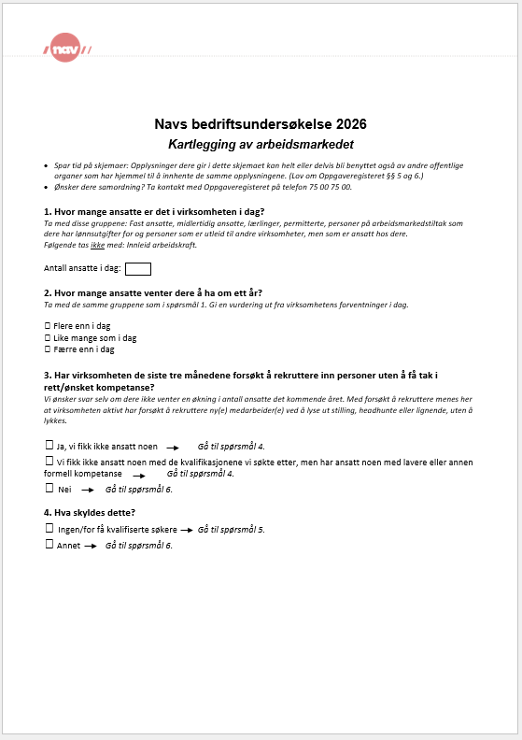
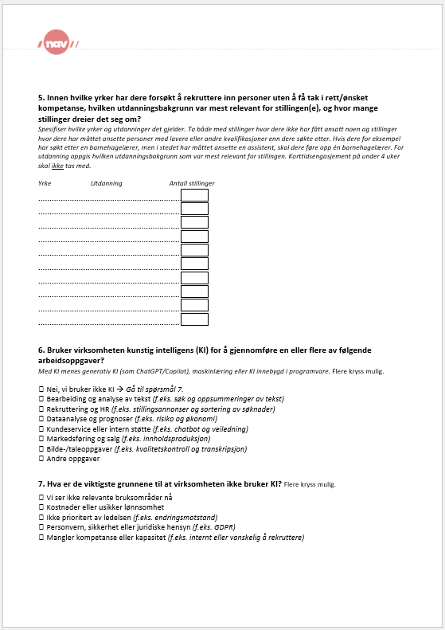
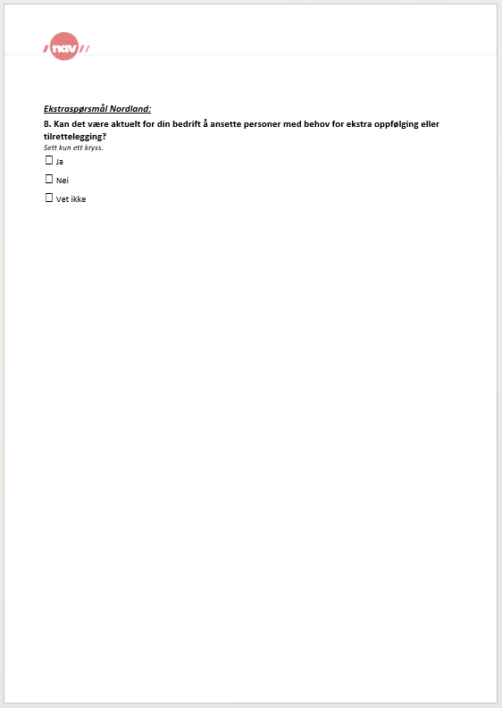

Rekr.probl fylker
Rekrutteringsproblemer fylkene
Estimert andel virksomheter som har mislyktes i å rekruttere arbeidskraft eller har måttet ansette noen med annen eller lavere formell kompetanse enn man søkte etter. Fylker. Prosent. Navs bedriftsundersøkelse 2026
 | Fikk ikke ansatt noen | Ansatt noen med lavere eller annen formell kompetanse
Telemark | 9% | 5%
Trøndelag | 9% | 5%
Agder | 9% | 6%
Innlandet | 9% | 6%
Vestfold | 12% | 4%
Østfold | 10% | 6%
Oslo | 10% | 7%
Møre og Romsdal | 9% | 9%
Buskerud | 11% | 7%
Akershus | 11% | 8%
Rogaland | 11% | 10%
Finnmark | 13% | 9%
Vestland | 11% | 12%
Nordland | 17% | 7%
Troms | 16% | 11%
Landet | 11% | 8%

 | Fikk ikke ansatt noen | Ansatt noen med lavere eller annen formell kompetanse | I alt
Telemark | 9% | 5% | 14%
Trøndelag | 9% | 5% | 14%
Agder | 9% | 6% | 15%
Innlandet | 9% | 6% | 16%
Vestfold | 12% | 4% | 16%
Østfold | 10% | 6% | 16%
Oslo | 10% | 7% | 17%
Møre og Romsdal | 9% | 9% | 18%
Buskerud | 11% | 7% | 19%
Akershus | 11% | 8% | 19%
Rogaland | 11% | 10% | 21%
Finnmark | 13% | 9% | 21%
Vestland | 11% | 12% | 23%
Nordland | 17% | 7% | 24%
Troms | 16% | 11% | 27%

Landet | 11% | 8% | 18%

Virksomheter som svarer "Ja, vi fikk ikke ansatt noen" eller "Vi fikk ikke ansatt noen med de kvalifikasjonene vi søkte etter, men har ansatt noen med lavere eller annen formell kompetanse" på spørsmål 3 "Har virksomheten de siste tre månedene forsøkt å rekruttere inn personer uten å få tak i rett/ønsket kompetanse?"

Rekr.probl regioner Nordland
Rekrutteringsproblemer regioner i Nordland
Estimert andel virksomheter som har mislyktes i å rekruttere arbeidskraft eller har måttet ansette noen med annen eller lavere formell kompetanse enn man søkte etter. Regioner i Nordland. Prosent. Navs bedriftsundersøkelse 2026

 | Fikk ikke ansatt noen | Ansatt noen med lavere eller annen formell kompetanse
Vesterålen | 16% | 11%
Ofoten | 20% | 6%
Helgeland | 17% | 8%
Salten | 17% | 4%
Lofoten | 17% | 2%
Nordland | 17% | 7%
Landet | 11% | 8%

 | Fikk ikke ansatt noen | Ansatt noen med lavere eller annen formell kompetanse | I alt
Vesterålen | 16% | 11% | 28%
Ofoten | 20% | 6% | 26%
Helgeland | 17% | 8% | 25%
Salten | 17% | 4% | 22%
Lofoten | 17% | 2% | 19%

Nordland | 17% | 7% | 24%
Landet | 11% | 8% | 18%

Virksomheter som svarer "Ja, vi fikk ikke ansatt noen" eller "Vi fikk ikke ansatt noen med de kvalifikasjonene vi søkte etter, men har ansatt noen med lavere eller annen formell kompetanse" på spørsmål 3 "Har virksomheten de siste tre månedene forsøkt å rekruttere inn personer uten å få tak i rett/ønsket kompetanse?"

Rekr.probl næringer Nordland
Rekrutteringsproblemer næringer i Nordland
Estimert andel virksomheter i Nordland som har mislyktes i å rekruttere arbeidskraft eller har måttet ansette noen med annen eller lavere formell kompetanse enn man søkte etter. Næringer i Nordland. Prosent. Navs bedriftsundersøkelse 2026

 | Fikk ikke ansatt noen | Ansatt noen med lavere eller annen formell kompetanse
Helse- og sosialtjenester | 31% | 8%
Undervisning | 29% | 10%
Overnattings- og serveringsvirksomhet | 18% | 12%
Bygge- og anleggsvirksomhet | 17% | 11%
Offentlig administrasjon og forsvar | 20% | 7%
Informasjon og kommunikasjon | 21%
Industrien samlet | 15% | 6%
Kultur, idrett, fritid og annen tjenesteyting | 17% | 5%
Transport og lagring | 17% | 2%
Varehandel | 7% | 5%
Jordbruk, skogbruk og fiske | 11%
Eiendomsvirksomhet, faglig, vitenskapelig, teknisk og forretningsmessig tjenesteyting | 4% | 3%
Elektrisitet, vann og renovasjon | 7%
Bergverksdrift og utvinning
Finansiell tjenesteyting
I alt | 17% | 7%

Næringer i Nordland | Fikk ikke ansatt noen | Ansatt noen med lavere eller annen formell kompetanse | I alt
Helse- og sosialtjenester | 31% | 8% | 40%
Undervisning | 29% | 10% | 38%
Overnattings- og serveringsvirksomhet | 18% | 12% | 30%
Bygge- og anleggsvirksomhet | 17% | 11% | 28%
Offentlig administrasjon og forsvar | 20% | 7% | 26%
Informasjon og kommunikasjon | 21% |  | 21%
Industrien samlet | 15% | 6% | 21%
Kultur, idrett, fritid og annen tjenesteyting | 17% | 5% | 21%
Transport og lagring | 17% | 2% | 19%
Varehandel | 7% | 5% | 12%
Jordbruk, skogbruk og fiske | 11% |  | 11%
Eiendomsvirksomhet, faglig, vitenskapelig, teknisk og forretningsmessig tjenesteyting | 4% | 3% | 8%
Elektrisitet, vann og renovasjon | 7% |  | 7%
Bergverksdrift og utvinning |  |  | 0%
Finansiell tjenesteyting |  |  | 0%
I alt | 17% | 7% | 24%

Virksomheter som svarer "Ja, vi fikk ikke ansatt noen" eller "Vi fikk ikke ansatt noen med de kvalifikasjonene vi søkte etter, men har ansatt noen med lavere eller annen formell kompetanse" på spørsmål 3 "Har virksomheten de siste tre månedene forsøkt å rekruttere inn personer uten å få tak i rett/ønsket kompetanse?"

Årsak til rekr.probl fylker
Årsaker til rekrutteringsproblemer. Fylkene. Navs bedriftsundersøkelse 2026
Estimert andel virksomheter som svarer "Ingen/for få kvalifiserte søkere" eller "Annet" på spørsmål om årsak til at de ikke fikk ansatt noen eller ansatte noen med annen eller lavere formell kompetanse enn de var ute etter. Fylkene. Prosent. Navs bedriftsundersøkelse 2026

 | For få/ingen kvalifiserte søkere | Annet | Totalt
Østfold | 10% | 6% | 16%
Telemark | 10% | 3% | 14%
Agder | 12% | 3% | 15%
Trøndelag | 12% | 2% | 14%
Oslo | 12% | 5% | 17%
Innlandet | 12% | 3% | 16%
Vestfold | 12% | 3% | 16%
Møre og Romsdal | 13% | 5% | 18%
Akershus | 14% | 5% | 19%
Buskerud | 15% | 4% | 19%
Finnmark | 16% | 5% | 21%
Rogaland | 17% | 4% | 21%
Nordland | 18% | 5% | 23%
Vestland | 18% | 4% | 23%
Troms | 23% | 5% | 27%
I alt | 14% | 4% | 18%

Virksomheter som opplyser at det har vært ingen eller for få søkere som årsak til at de ikke har fått ansatt noen/ikke har fått ansatt noen med rett kompetanse har alvorlige rekrutteringsproblemer.

Årsak til rekr.probl regioner
Årsaker til rekrutteringsproblemer. Regioner i Nordland. Navs bedriftsundersøkelse 2026
Estimert andel virksomheter som svarer "Ingen/for få kvalifiserte søkere" eller "Annet" på spørsmål om årsak til at de ikke fikk ansatt noen eller ansatte noen med annen eller lavere formell kompetanse enn de var ute etter. Regioner i Nordland. Prosent. Navs bedriftsundersøkelse 2026

 | For få/ingen kvalifiserte søkere | Annet
Vesterålen | 26% | 2%
Ofoten | 24% | 1%
Salten | 17% | 5%
Helgeland | 15% | 10%
Lofoten | 14% | 4%
Nordland | 18% | 5%
Landet | 14% | 4%
 | For få/ingen kvalifiserte søkere | Annet | Totalt
Vesterålen | 26% | 2% | 28%
Ofoten | 24% | 1% | 25%
Salten | 17% | 5% | 21%
Helgeland | 15% | 10% | 25%
Lofoten | 14% | 4% | 19%

Nordland | 18% | 5% | 23%
Landet | 14% | 4% | 18%

Virksomheter som opplyser at det har vært ingen eller for få søkere som årsak til at de ikke har fått ansatt noen/ikke har fått ansatt noen med rett kompetanse har alvorlige rekrutteringsproblemer.

Årsak til rekr.probl næringer
Årsaker til rekrutteringsproblemer. Næringer i Nordland. Navs bedriftsundersøkelse 2026
Estimert andel virksomheter som svarer "Ingen/for få kvalifiserte søkere" eller "Annet" på spørsmål om årsak til at de ikke fikk ansatt noen eller ansatte noen med annen eller lavere formell kompetanse enn de var ute etter. Næringer i Nordland. Prosent. Navs bedriftsundersøkelse 2026

 | For få/ingen kvalifiserte søkere | Annet | Totalt
Jordbruk, skogbruk og fiske | 3% | 8% | 11%
Eiendomsvirksomhet, faglig, vitenskapelig, teknisk og forretningsmessig tjenesteyting | 4% | 3% | 8%
Varehandel | 7% | 5% | 12%
Informasjon og kommunikasjon | 14% | 7% | 21%
Transport og lagring | 15% | 4% | 19%
Industrien samlet | 15% | 4% | 20%
Kultur, idrett, fritid og annen tjenesteyting | 15% | 6% | 21%
Offentlig administrasjon og forsvar | 18% | 7% | 25%
Bygge- og anleggsvirksomhet | 21% | 7% | 28%
Overnattings- og serveringsvirksomhet | 21% | 9% | 30%
Helse- og sosialtjenester | 33% | 7% | 40%
Undervisning | 37% | 1% | 38%
I alt | 18% | 5% | 23%

Virksomheter som opplyser at det har vært ingen eller for få søkere som årsak til at de ikke har fått ansatt noen/ikke har fått ansatt noen med rett kompetanse har alvorlige rekrutteringsproblemer.

Estimert mangel fylkene
Estimert mangel på arbeidskraft. Fylkene. Navs bedriftsundersøkelse 2026

Fylke | Mangel på arbeidskraft i antall personer | 95 % konfidens-intervall, nedre grense | 95 % konfidens-intervall, øvre grense | Navs stramhets-indikator | Prosent virksomheter med alvorlige rekrutterings-problemer* |  | Usikkerhet Siden bedriftsundersøkelsen er en utvalgsundersøkelse, er det knyttet usikkerhet til resultatene. Derfor er det beregnet konfidensintervall for estimert mangel på arbeidskraft. Den faktiske mangelen vil med 95 prosent sannsynlighet ligge innenfor de respektive konfidensintervallene som er presentert. Nederste mulige konfidensintervall kan ikke være lavere enn observert mangel i utvalget. Usikkerheten er nødvendigvis større for de mer detaljerte tallene. Det er for eksempel større usikkerhet for estimatene for enkeltyrker enn for næringer, og usikkerheten er betydelig for tallene fordelt på både fylke og yrke. Det skyldes at det kan være få svar som ligger til grunn, noe som gjør at tallene er sensitive for endringer i hvilke virksomheter som svarer på undersøkelsen. Det kan være mangel på arbeidskraft innen yrkes- eller utdanningsgrupper som vi ikke fanger opp i undersøkelsen. Det kan for eksempel være yrker der bare en virksomhet har oppgitt mangel på en person. Den estimerte mangelen er dermed tilnærmet null. Det kan også hende at noen yrker ikke fanges opp blant virksomhetene som har svart på undersøkelsen.
Østfold | 1048 | 857 | 1238 | 0.8 % | 10%
Akershus | 2724 | 2193 | 3510 | 0.9 % | 14%
Oslo | 2629 | 1924 | 3592 | 0.5 % | 12%
Innlandet | 2558 | 1938 | 2999 | 1.4 % | 12%
Buskerud | 1707 | 1293 | 2280 | 1.3 % | 15%
Vestfold | 1097 | 917 | 1387 | 1.0 % | 12%
Telemark | 811 | 648 | 1014 | 1.0 % | 10%
Agder | 1653 | 1275 | 2125 | 1.1 % | 12%
Rogaland | 3745 | 2936 | 4601 | 1.4 % | 17%
Vestland | 6289 | 5059 | 8041 | 1.8 % | 18%
Møre og Romsdal | 1781 | 1378 | 2345 | 1.3 % | 13%
Trøndelag | 1838 | 1470 | 2265 | 0.7 % | 12%
Nordland | 2973 | 2436 | 3428 | 2.4 % | 18%
Troms | 2033 | 1673 | 2446 | 2.2 % | 23%
Finnmark | 842 | 679 | 1042 | 2.1 % | 16%
I alt | 33728 |  |  | 1.2 % | 14%

* Virksomheter som opplyser at det har vært ingen eller for få søkere som årsak til at de ikke har fått ansatt noen/ikke har fått ansatt noen med rett kompetanse har alvorlige rekrutteringsproblemer.

Østfold | 1048
Akershus | 2724
Oslo | 2629
Innlandet | 2558
Buskerud | 1707
Vestfold | 1097
Telemark | 811
Agder | 1653
Rogaland | 3745
Vestland | 6289
Møre og Romsdal | 1781
Trøndelag | 1838
Nordland | 2973
Troms | 2033
Finnmark | 842
 |  |  |  |  |  | Estimert mangel på arbeidskraft med konfidensintervaller, etter fylke.
Estimert mangel på arbeidskraft med konfidensintervaller, etter fylke.
95% konf.int. | Estimert mangel | Verdi for positiv feil | Verdi for negativ feil
Østfold | 1048 | 190 | 191
Akershus | 2724 | 786 | 531
Oslo | 2,629 | 963 | 705
Innlandet | 2558 | 441 | 620
Buskerud | 1,707 | 573 | 414
Vestfold | 1097 | 290 | 180
Telemark | 811 | 203 | 163
Agder | 1653 | 472 | 378
Rogaland | 3745 | 856 | 809
Vestland | 6289 | 1,752 | 1,230
Møre og Romsdal | 1781 | 564 | 403
Trøndelag | 1838 | 427 | 368
Nordland | 2973 | 455 | 537
Troms | 2033 | 413 | 360
Finnmark | 842 | 200 | 163

Estimert mangel næring Nordland
Estimert mangel på arbeidskraft i næringer i Nordland. Navs bedriftsundersøkelse 2026

Næring | Mangel på arbeidskraft i antall personer | 95 % konfidens-intervall, nedre grense | 95 % konfidens-intervall, øvre grense | Prosent virksomheter med alvorlige rekrutterings-problemer*
Jordbruk, skogbruk og fiske | 13 | 5 | 26 | 3%
Bergverksdrift og utvinning | 6 | 6 | 8 |  | Usikkerhet Siden bedriftsundersøkelsen er en utvalgsundersøkelse, er det knyttet usikkerhet til resultatene. Derfor er det beregnet konfidensintervall for estimert mangel på arbeidskraft. Den faktiske mangelen vil med 95 prosent sannsynlighet ligge innenfor de respektive konfidensintervallene som er presentert. Nederste mulige konfidensintervall kan ikke være lavere enn observert mangel i utvalget. Usikkerheten er nødvendigvis større for de mer detaljerte tallene. Det er for eksempel større usikkerhet for estimatene for enkeltyrker enn for næringer, og usikkerheten er betydelig for tallene fordelt på både fylke og yrke. Det skyldes at det kan være få svar som ligger til grunn, noe som gjør at tallene er sensitive for endringer i hvilke virksomheter som svarer på undersøkelsen. Det kan være mangel på arbeidskraft innen yrkes- eller utdanningsgrupper som vi ikke fanger opp i undersøkelsen. Det kan for eksempel være yrker der bare en virksomhet har oppgitt mangel på en person. Den estimerte mangelen er dermed tilnærmet null. Det kan også hende at noen yrker ikke fanges opp blant virksomhetene som har svart på undersøkelsen.
Industrien samlet | 146 | 99 | 195 | 15%
Nærings- og nytelsemidler | 50 | 27 | 74 | 7%
Tekstil- og lærvarer | 1 | 0 | 1
Trevarer | 6 | 5 | 8
Treforedling og grafisk prod. | 0 | 0 | 0
Petroleum og kjemiske prod. | 1 | 0 | 1
Prod. av annen industri | 14 | 11 | 17 | 20%
Prod. av metallvarer | 25 | 20 | 32 | 29%
Prod. av maskiner og utstyr | 49 | 36 | 62 | 27%
Prod. av elektriske og optiske produkter | 0 | 0 | 0
Elektrisitet, vann og renovasjon | 21 | 13 | 34
Bygge- og anleggsvirksomhet | 304 | 200 | 438 | 21%
Varehandel | 291 | 182 | 400 | 7%
Transport og lagring | 113 | 58 | 181 | 15%
Overnattings- og serveringsvirksomhet | 277 | 169 | 382 | 21%
Informasjon og kommunikasjon | 29 | 18 | 48 | 14%
Finansiell tjenesteyting | 2 | 1 | 4
Eiendomsvirksomhet, faglig, vitenskapelig, teknisk og forretningsmessig tjenesteyting | 155 | 89 | 220 | 4%
Offentlig administrasjon og forsvar | 103 | 71 | 142 | 18%
Undervisning | 304 | 214 | 405 | 37%
Helse- og sosialtjenester | 1047 | 771 | 1322 | 33%
Kultur, idrett, fritid og annen tjenesteyting | 176 | 122 | 274 | 15%
I alt | 2987 | 2018 | 4079 | 18%

* Virksomheter som opplyser at det har vært ingen eller for få søkere som årsak til at de ikke har fått ansatt noen/ikke har fått ansatt noen med rett kompetanse har alvorlige rekrutteringsproblemer.

Næring | Mangel på arbeidskraft i antall personer | verdi for nedre feil | verdi for øvre feil
Helse- og sosialtjenester | 1047 | 276 | 275
Bygge- og anleggsvirksomhet | 304 | 104 | 134
Undervisning | 304 | 90 | 101
Varehandel | 291 | 109 | 109
Overnattings- og serveringsvirksomhet | 277 | 108 | 105
Kultur, idrett, fritid og annen tjenesteyting | 176 | 54 | 98
Eiendomsvirksomhet, faglig, vitenskapelig, teknisk og forretningsmessig tjenesteyting | 155 | 66 | 65
Industrien samlet | 146 | 47 | 49
Transport og lagring | 113 | 55 | 68
Offentlig administrasjon og forsvar | 103 | 32 | 39
Nærings- og nytelsemidler | 50 | 23 | 24
Prod. av maskiner og utstyr | 49 | 13 | 13
Informasjon og kommunikasjon | 29 | 11 | 19
Prod. av metallvarer | 25 | 5 | 7
Elektrisitet, vann og renovasjon | 21 | 8 | 13
Prod. av annen industri | 14 | 3 | 3
Jordbruk, skogbruk og fiske | 13 | 8 | 13
Bergverksdrift og utvinning | 6 | 0 | 2
Trevarer | 6 | 1 | 2
Finansiell tjenesteyting | 2 | 1 | 2
Tekstil- og lærvarer | 1 | 1 | 0
Petroleum og kjemiske prod. | 1 | 1 | 0
Treforedling og grafisk prod. | 0 | 0 | 0
Prod. av elektriske og optiske produkter | 0 | 0 | 0

Mangel utdanningsnivå
Oversikt over estimert mangel på arbeidskraft etter utdanningsnivå i Nordland
Estimert mangel på arbeidskraft etter utdanning. Nordland. Navs bedriftsundersøkelse 2026

Utdanningsnivå | Fagfelt | Estimert mangel | 95 % Konfidens-intervall, nedre grense | 95 % Konfidens-intervall, øvre grense | Verdi for positiv feil | Verdi for negativ feil
 | Grunnskole / Ingen krav til utdanning | 345 | 222 | 490 | 145 | 123
Videregående skole | Studieforberedende | 65 | 40 | 95 | 30 | 25
 | Økonomiske og administrative fag, inkl salg og service | 25 | 16 | 38 | 13 | 9
 | Informasjons- og datateknologi | 5 | 1 | 10 | 5 | 4
 | Elektrofag | 119 | 88 | 156 | 37 | 31
 | Mekaniske fag og maskinfag | 253 | 183 | 334 | 81 | 70
 | Bygg- og anleggsfag | 141 | 89 | 204 | 63 | 52
 | Andre naturvitenskapelige fag, tekniske fag og håndverksfag | 41 | 22 | 59 | 18 | 19
 | Pleie- og omsorgsfag | 298 | 219 | 403 | 105 | 79
 | Andre helse-, sosial- og idrettsfag | 92 | 58 | 149 | 57 | 34
 | Primærnæringsfag | 28 | 17 | 43 | 15 | 11
 | Samferdsels- og sikkerhetsfag og andre servicefag | 42 | 21 | 71 | 29 | 21
 | Andre fag | 178 | 126 | 233 | 55 | 52
Høyere yrkesfaglig utdanning (fagskole) | Estetiske og kreative fag | 4 | 2 | 7 | 3 | 2
 | Økonomiske-, administrative-, samfunns- og juridiske fag | 16 | 8 | 26 | 10 | 8
 | Informasjons- og datateknologi | 18 | 5 | 32 | 14 | 13
 | Andre naturvitenskapelige og tekniske fag | 33 | 16 | 52 | 19 | 17
 | Pleie- og omsorgsfag | 232 | 153 | 390 | 158 | 79
 | Andre helse-, sosial- og idrettsfag | 13 | 5 | 22 | 9 | 8
Universitets- og høyskoleutdanning, lavere nivå (bachelor) | Humanistiske og estetiske fag | 12 | 2 | 30 | 18 | 10
 | Lærerutdanninger og utdanninger i pedagogikk | 89 | 65 | 124 | 35 | 24
 | Samfunnsfag og juridiske fag | 24 | 7 | 48 | 24 | 17
 | Økonomiske og administrative fag | 26 | 17 | 37 | 11 | 9
 | Informasjons- og datateknologi | 26 | 15 | 40 | 14 | 11
 | Ingeniørfag | 65 | 33 | 122 | 57 | 32
 | Andre naturvitenskapelige og tekniske fag | 2 | 0 | 4 | 2 | 2
 | Pleie- og omsorgsfag | 499 | 362 | 650 | 151 | 137
 | Andre helse-, sosial- og idrettsfag | 116 | 72 | 171 | 55 | 44
 | Samferdsels- og sikkerhetsfag og andre servicefag | 24 | 8 | 43 | 19 | 16
 | Andre fag | 57 | 27 | 96 | 39 | 30
Universitets- og høyskoleutdanning, høyere nivå (master) | Humanistiske og estetiske fag | 22 | 14 | 36 | 14 | 8
 | Lærerutdanninger og utdanninger i pedagogikk | 43 | 31 | 62 | 19 | 12
 | Samfunnsvitenskapelige fag | 4 | 0 | 9 | 5 | 4
 | Juridiske fag | 23 | 14 | 38 | 15 | 9
 | Økonomiske og administrative fag | 31 | 21 | 44 | 13 | 10
 | Informasjons- og datateknologi | 23 | 11 | 42 | 19 | 12
 | Ingeniørfag | 60 | 32 | 90 | 30 | 28
 | Andre naturvitenskapelige og tekniske fag | 3 | 1 | 6 | 3 | 2
 | Medisin | 223 | 147 | 309 | 86 | 76
 | Odontologi | 1 | 0 | 3 | 2 | 1
 | Andre helse-, sosial- og idrettsfag | 25 | 15 | 41 | 16 | 10
 | Samferdsels- og sikkerhetsfag og andre servicefag | 5 | 0 | 13 | 8 | 5
 | Andre fag | 11 | 5 | 18 | 7 | 6
Forskerutdanning (Ph.D) | Lærerutdanninger og utdanninger i pedagogikk | 2 | 1 | 4 | 2 | 1
 | Økonomiske og administrative fag | 3 | 0 | 10 | 7 | 3
 | Informasjons- og datateknologi | 2 | 0 | 7 | 5 | 2
 | Ingeniørfag | 3 | 0 | 8 | 5 | 3
 | Andre naturvitenskapelige og tekniske fag | 1 | 0 | 2 | 1 | 1
 | Medisin | 14 | 3 | 27 | 13 | 11
 | Andre fag | 1 | 0 | 3 | 2 | 1

Syss.forventn fylker
Sysselsettingsforventninger fordelt på fylker
Navs sysselsettingsbarometer. Prosentandel virksomheter som venter redusert, uendret eller økt sysselsetting. Nettoandel virksomheter som venter økning i sysselsettingen. Fylkene. Navs bedriftsundersøkelse 2026
Nettoandel virksomheter som venter økning i sysselsettingen
Fylker | Økning | Uendret | Nedgang | Nettoandel
Troms | 25% | 67% | 8% | 18%
Nordland | 28% | 62% | 10% | 18%
Trøndelag | 26% | 65% | 9% | 16%
Telemark | 22% | 69% | 9% | 14%
Vestfold | 24% | 65% | 11% | 13%
Rogaland | 23% | 67% | 11% | 12%
Akershus | 24% | 63% | 13% | 11%
Agder | 25% | 62% | 13% | 11%
Finnmark | 24% | 64% | 13% | 11%
Vestland | 22% | 66% | 12% | 10%
Buskerud | 20% | 70% | 10% | 10%
Innlandet | 19% | 70% | 11% | 7%
Østfold | 22% | 64% | 14% | 7%
Oslo | 23% | 61% | 16% | 6%
Møre og Romsdal | 18% | 69% | 12% | 6%
I alt | 23% | 65% | 12% | 11%

Syss.forventn regioner Nordl
Sysselsettingsforventninger fordelt på regioner i Nordland
Navs sysselsettingsbarometer. Prosentandel virksomheter som venter redusert, uendret eller økt sysselsetting. Regioner i Nordland. Navs bedriftsundersøkelse 2026

 | Netto-andel 2026
Vesterålen ​ | 22
Ofoten​ | 20
Helgeland​ | 20
Salten​ | 18
Lofoten​ | -1
​
Nordland​ | 18
Landet​ | 11
 |  |  |  |  | Nettoandel virksomheter som venter økning i sysselsettingen det neste året. Regioner i Nordland.
Region​ | Økning | Uendret | Nedgang | Netto-andel 2026
Vesterålen ​ | 30 | 62 | 8 | 22
Ofoten​ | 29 | 63 | 9 | 20
Helgeland​ | 28 | 63 | 8 | 20
Salten​ | 28 | 61 | 11 | 18
Lofoten​ | 19 | 61 | 20 | -1
​
Nordland​ | 28 | 62 | 10 | 18
Landet​ | 23 | 65 | 12 | 11

Holdning til inkl rekruttering
Holdning til inkluderende rekruttering blant Nordlandsvirksomheter 2026
Nordlandsvirksomheters holdning til inkluderende rekruttering
 |  |  |  | Prosentandel virksomheter som svarer ja, nei eller vet ikke på spørsmål om det kan være aktuelt å ansette personer med behov for ekstra oppfølging eller tilrettelegging.
Svar på Nordlands ekstraspørsmål i Navs bedriftsundersøkelser 2024, 2025 og 2026. Kan det være aktuelt for din bedrift å ansette personer med behov for ekstra oppfølging eller tilrettelegging?
År | Ja | Nei | Vet ikke
2026 | 59% | 21% | 20%
2025 | 56% | 23% | 21%
2024 | 51% | 21% | 28%

